青柳晋ピアノコンサート
（別記様式２）
 |  | 「第６７回熊本県芸術文化祭」実施報告書 |  |  |  | 地域：

開催名 |  |  | 青柳晋 ピアノコンサート
主催者名 |  |  | Sonare(ソナーレ)
開催期日 |  |  | 2025年 12月 4日
開催場所 |  |  | 紅蘭亭 下通本店 6階 ラフカディオホール
参加者数 （出品者数） |  |  | 102名 | 入場者数 | 102名
総 事 業 費 |  |  | 402千円

（備考）
 | ～ 活 動 の 様 子 ～

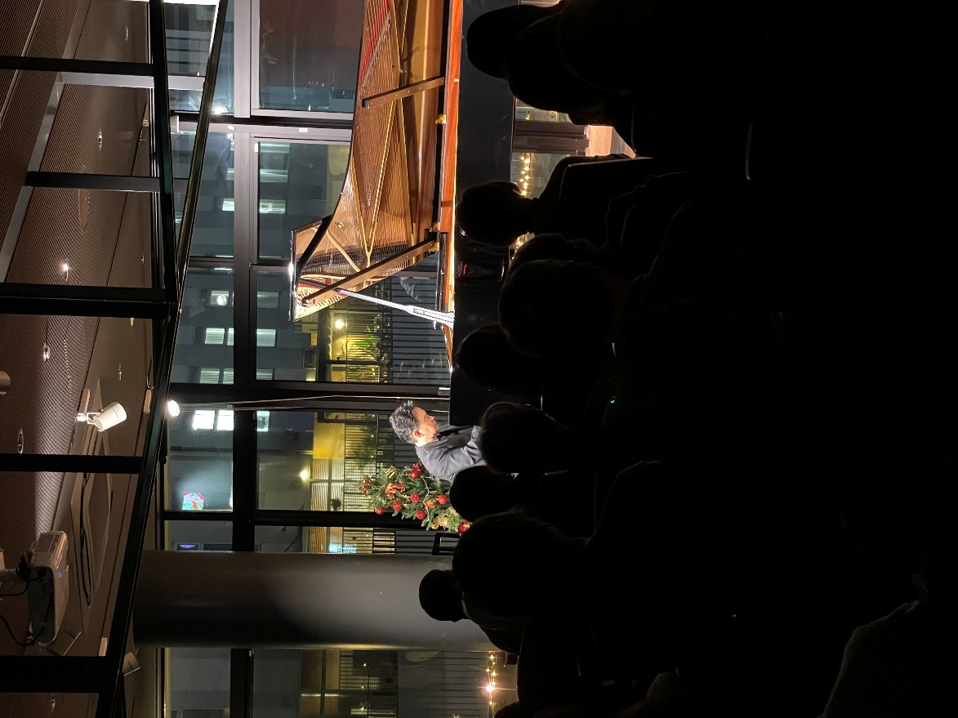

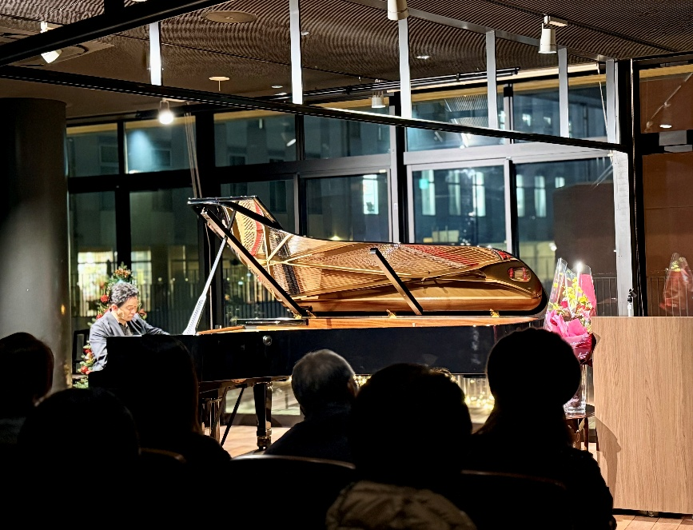

連絡先 |  |  | ＴＥＬ 096-243-0234

養真流いけばな展
（別記様式２）
 |  | 「第６７回熊本県芸術文化祭」実施報告書 |  |  |  |  | 地域：

開催名 |  |  | ～日常身辺の美を探求する～ 養真流いけばな展
主催者名 |  |  | 養真会
開催期日 |  |  | 令和７年１２月５日（金）～１２月７日（日）
開催場所 |  |  | ア－トスペース大宝堂(メガネの大宝堂上通り本店地階）
参加者数 （出品者数） |  |  | ３３人（うち子ども７人） |  | 入場者数 | ３２０ 人
総 事 業 費 |  |  | 約 ２29千円

（備考）
 | ～ 活 動 の 様 子 ～

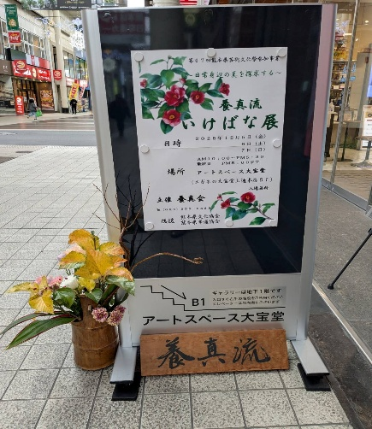
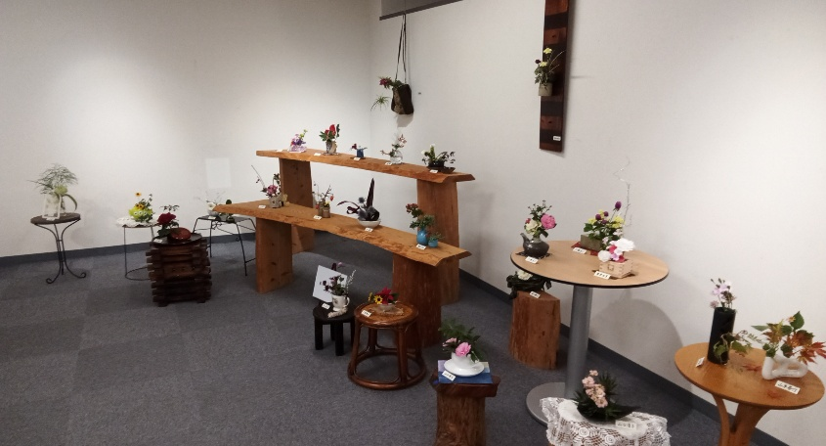

 | 会場の様子 （暮らしの中に花を） |  |  |  |  | 会場入口案内看板
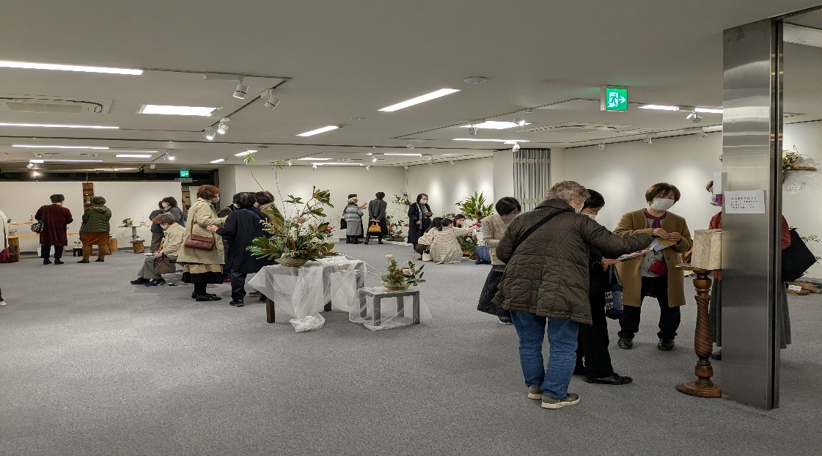

 |  |  |  | 会 場 の 様 子

連絡先 |  |  | 養真会 ＴＥＬ ０９６－３５３－５８８９

養真会 代表 石原萠汀
TEL 353-5889
担当者小薗愛汀

熊本ホルンアンサンブル
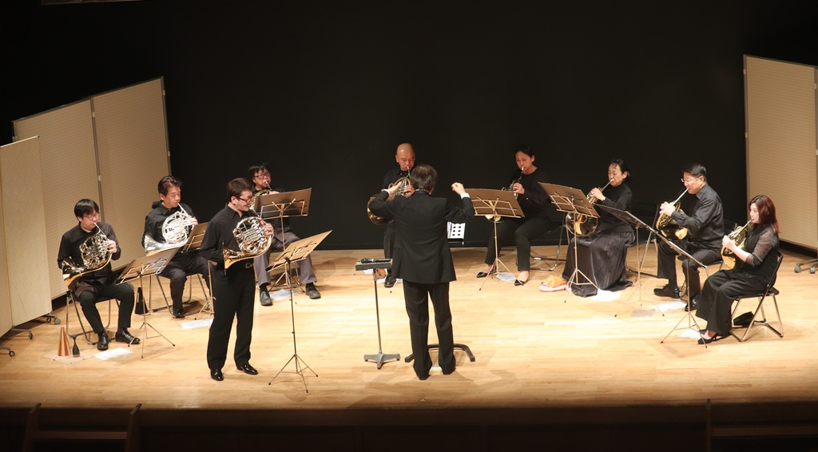
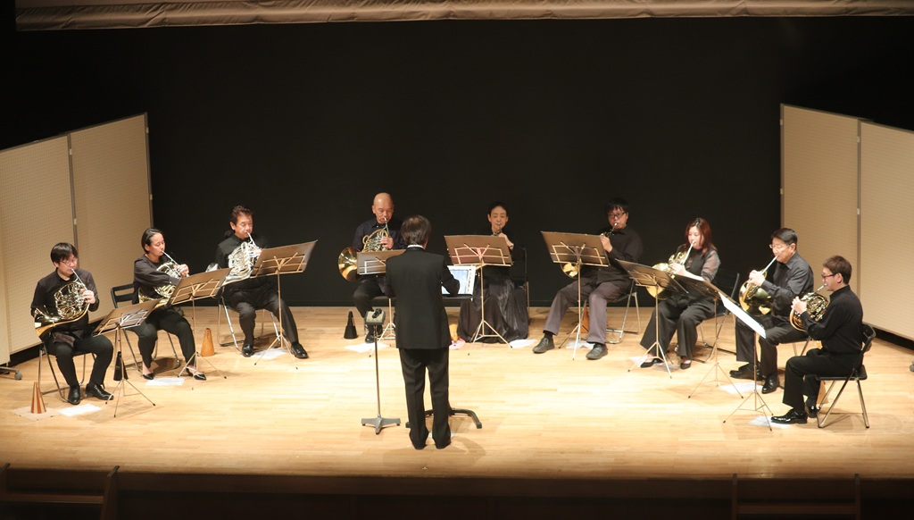
（別記様式２）
 |  |  | 「第６７回熊本県芸術文化祭」実施報告書 |  |  |  | 地域：

開催名 |  |  |  | 熊本ホルンアンサンブル第５０回記念定期演奏会
主催者名 |  |  |  | 熊本ホルンアンサンブル
開催期日 |  |  |  | 2025-12-28
開催場所 |  |  |  | 熊本市国際交流会館ホール
参加者数 （出品者数） |  |  |  | １０ 名 | 入場者数 | ２００ 名
総 事 業 費 |  |  |  | ７３５ 千円

（備考）
 |  | ～ 活 動 の 様 子 ～

 | 令和7年12月28日に熊本ホルンアンサンブル第50回記念定期演奏会を熊本市国際交流会館で開催しました。50回を記念して、新日本フィルホルン奏者大野雄太氏をお招きして、グリエール作曲ホルン協奏曲を演奏しました。大野氏の美しく力強い音色は大変感動的でした。またメインにはストラヴィンスキー作曲のバレエ組曲「火の鳥」とバレエ音楽「春の祭典」を演奏しました。熊本では珍しい演目で、200名を超える多くのお客様にお楽しみいただきました。

連絡先 |  |  |  | ＴＥＬ ０９０－４９８５－９９９９ 高橋毅

